Instructions
1. In play admin portal download the Advanced Venue Report for the venues and dates you would like to review any possible clashes

2. Copy and Paste the Advanced venue report into the tab named Advanced Venue Report in cell C1 this sheet call . IMPORTANT: Include the report headings when copy and pasting
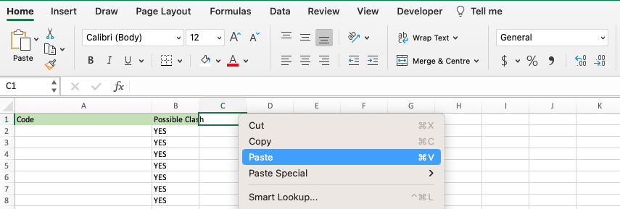

3. Once you have pasted the data navigate to Possible Clashes tab
4. Select Data > Refresh All
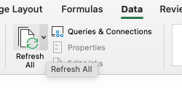

5. A list of possible clashes will be shown. To view a specific date or venue, use the drop down arrow on that column and select the appropriate option.
Please note a possible clash is any playing surface with 2 or more games on a day. You will need to decide if the time overlaps
